Sheet1
exercise 6 | 普通算法

 |  |  | best distance

EIL51
EIL76

EIL101
ST70

KROA100
KROC100

LIN105
PCB442

PR2392 | 11809080.943 | 11348248.806
USA13509

plot 随便贴在这

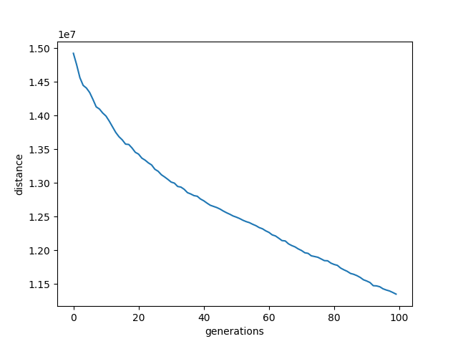
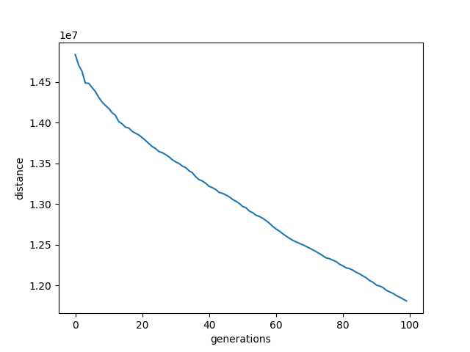
PR2392

Sheet2
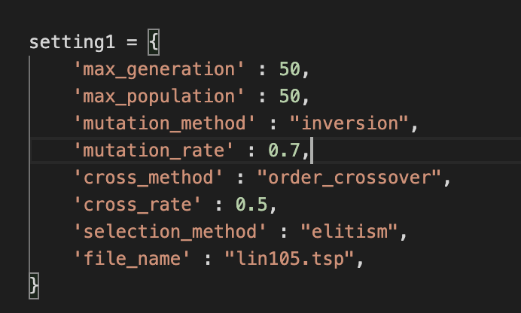
在main.py 里
generation 50 population 50 大约2小时
每人两个,跑两次（多开几个terminal一起跑）

